关系图
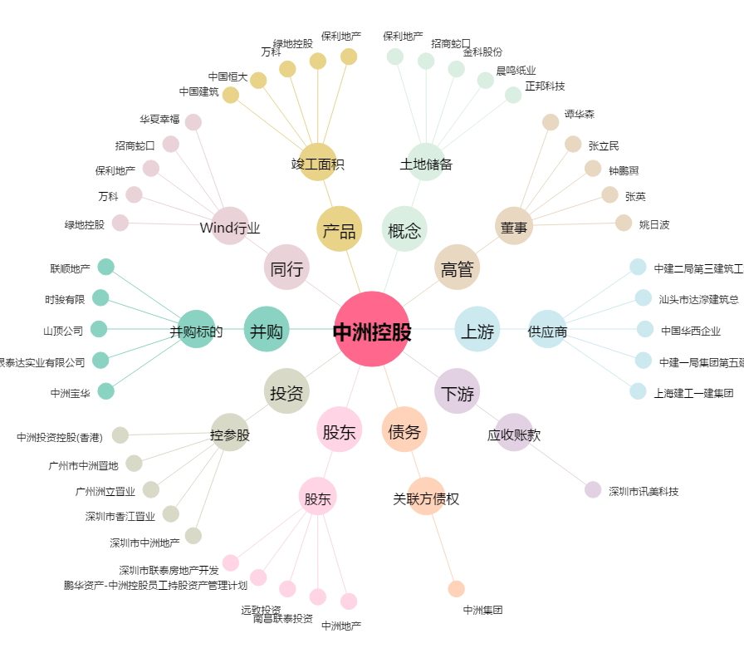
中洲控股[000042.SZ] - 关系概览图

